.NET前言
包的下载 |  |  | 1. 异步编程

 | 1. .net包的搜索网站 |  | 2. LINQ

 |  | https://www.nuget.org/

 |  | 1. 先看Dependencies看看是否满足版本要求

 |  | 2. 看看used by，是否有项目引用过，判断包是否稳定

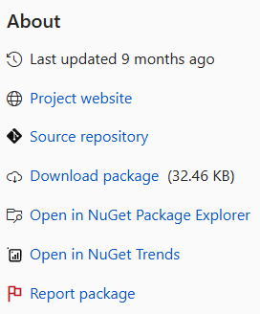

 |  | 也可以点击about，点进去github

 | 2. 通过命令行安装包

 |  | 卸载： Uninstall

 |  | 更新: Updata-package xxx

异步编程

 | 想象，很多顾客来到餐厅，现在有两种点餐方式：

 |  | 1. VIP服务，一位服务员接待一桌客户，协助顾客点完菜后，交给后厨，然后接待下一桌

 |  | 2. 1对多，服务员拿着menu给顾客(然后接待其他桌客户)，顾客点完菜后call服务员，交给后厨，等待下一次点完菜call

 | 问：这种方式可以加快单个客户的点餐速度吗？请问可以加快后厨做菜速度吗？

 | 优点：可以同时服务多个客人

